Requisitos
Objetivo |  | Status
Gestão de Orçamento

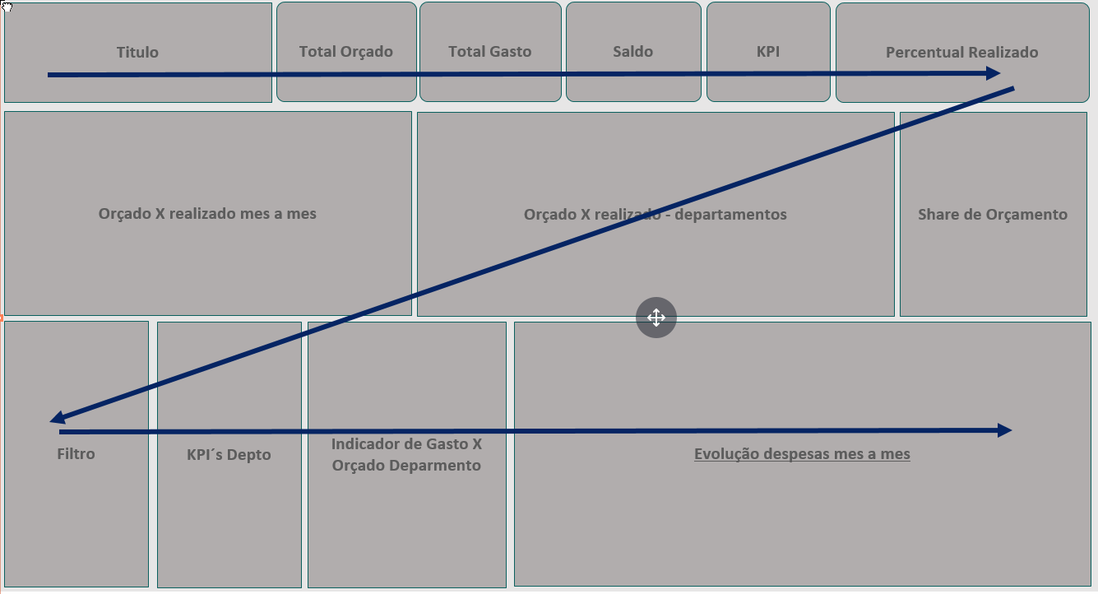
Requisitos/Indicadores | Apresentação/Gráfica
Total Orçado | Card
Total Realizado | Card
Saldo | Card
Percentual Realizado | KPI
Performance Ano | Gauge/Indicador
Indicador de Gasto X Orçado Mês a Mês | Combinado
Indicador de Gasto X Orçado Geral por Depto | Barras
Share de Orçamento por Depto | Treemap
KPI Depto (Filtro) | Card Multiplo
Indicador de Gasto X Orçado Individual (Filtro) | Rosca
Analise Orçado X Realizado Individual Mês a Mês (Filtro) | Linha do tempo
Filtros
Departamento

Segurança
Por responsavel de Departamento

Origem informação
Orçamento e Gastos

Rascunho
Titulo
Total Orçado
Total Gasto
Saldo
KPI
Percentual Realizado

Orçado X realizado mes a mes
Orçado X realizado - departamentos
Share de Orçamento

Filtro
KPI´s Depto
Indicador de Gasto X Orçado Deparmento
Evolução despesas mes a mes

Amostra
